新需求模板
采集网站 | 新芽
网址 | http://www.newseed.cn/project
完成时间 | 2017-12-21
需求说明： | 输入 时间、轮次
 | 输出所有项目的详细信息
 | 输出字段：项目名称、行业、融资轮次、融资金额、融资状态、成立时间、logo图片链接、领域、平台、坐标、官网、运营状态、标签、简介、项目联系人、联系方式、融资信息（融资时间、轮次、融资金额、投资方）、团队成员（放在一个单元格，分号隔开）
输入截图 （把输入部分标红） | 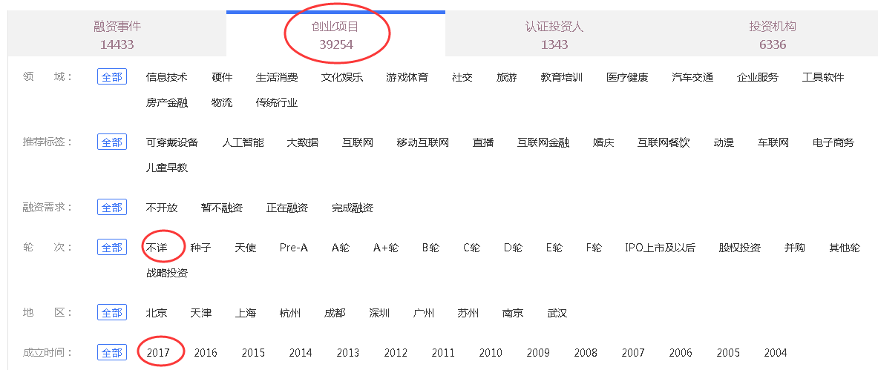
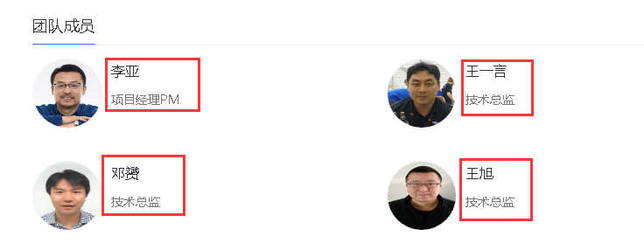
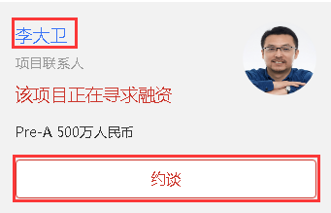
输出截图 （把输出部分标红）

